PROTOTYPE
Oranisation List
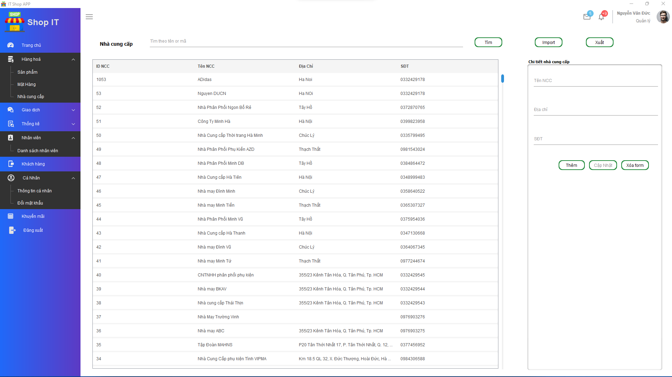
Quản lý nhà cung cấp

Quản lý voucher

